Graph1
Evolution des personnes vivant en ménage collectif de 1981 à 2011

 | Nombre | Pourcentage dans la population totale (échelle de droite)
1981 | 6491 | 1.8%
1991 | 6168 | 1.6%
2001 | 7502 | 1.7%
2011 | 9073 | 1.8%
Année | Nombre | Pourcentage dans la population totale
1981 | 6491 | 1.8%
1991 | 6168 | 1.6%
2001 | 7502 | 1.7%
2011 | 9073 | 1.8%

 |  |  | Source : STATEC-RP1981, RP1991, RP2001, RP2011

Graph2
Pyramide des âges de la population vivant en ménage collectif au 1er février 2011

 | Hommes | Femmes
0 | 13 | -19
1 | 20 | -21
2 | 17 | -11
3 | 13 | -8
4 | 24 | -20
5 | 20 | -19
6 | 18 | -16
7 | 23 | -19
8 | 19 | -9
9 | 16 | -11
10 | 27 | -14
11 | 27 | -16
12 | 28 | -20
13 | 18 | -28
14 | 28 | -22
15 | 29 | -26
16 | 32 | -40
17 | 41 | -46
18 | 35 | -27
19 | 59 | -21
20 | 120 | -28
21 | 141 | -24
22 | 106 | -28
23 | 103 | -32
24 | 103 | -21
25 | 78 | -19
26 | 77 | -20
27 | 76 | -12
28 | 54 | -14
29 | 54 | -21
30 | 57 | -24
31 | 51 | -15
32 | 36 | -17
33 | 36 | -8
34 | 44 | -8
35 | 48 | -11
36 | 43 | -9
37 | 38 | -6
38 | 35 | -14
39 | 47 | -7
40 | 38 | -16
41 | 42 | -14
42 | 21 | -13
43 | 37 | -17
44 | 40 | -13
45 | 34 | -13
46 | 39 | -11
47 | 35 | -7
48 | 33 | -11
49 | 33 | -18
...

Source : STATEC - RP2011

Graph3
Nationalité des personnes vivant en maison de retraite ou de soins au 1er février 2011

Luxembourgeoise | 0.907
Italienne | 0.020
Allemande | 0.018
Belge | 0.017
Française | 0.017
Portugaise | 0.006
Autres | 0.014

Source : STATEC - RP2011

Graph4
Personnes étrangères vivant en prison ou en maison de redressement selon la nationalité au 1er février 2011

Portugal | 22%
France | 18%
Algérie | 6%
Serbie | 4%
Roumanie | 3%
Belgique | 3%
Pays-Bas | 3%
Maroc | 3%
Cap-Vert | 3%
Italie | 2%
Nigeria | 2%
Autre | 30%
Portugal | 22%
France | 18%
Algérie | 6%
Serbie | 4%
Roumanie | 3%
Belgique | 3%
Pays-Bas | 3%
Maroc | 3%
Cap-Vert | 3%
Italie | 2%
Nigeria | 2%
Autre | 30%

 |  | Source : STATEC - RP2011

carte 1
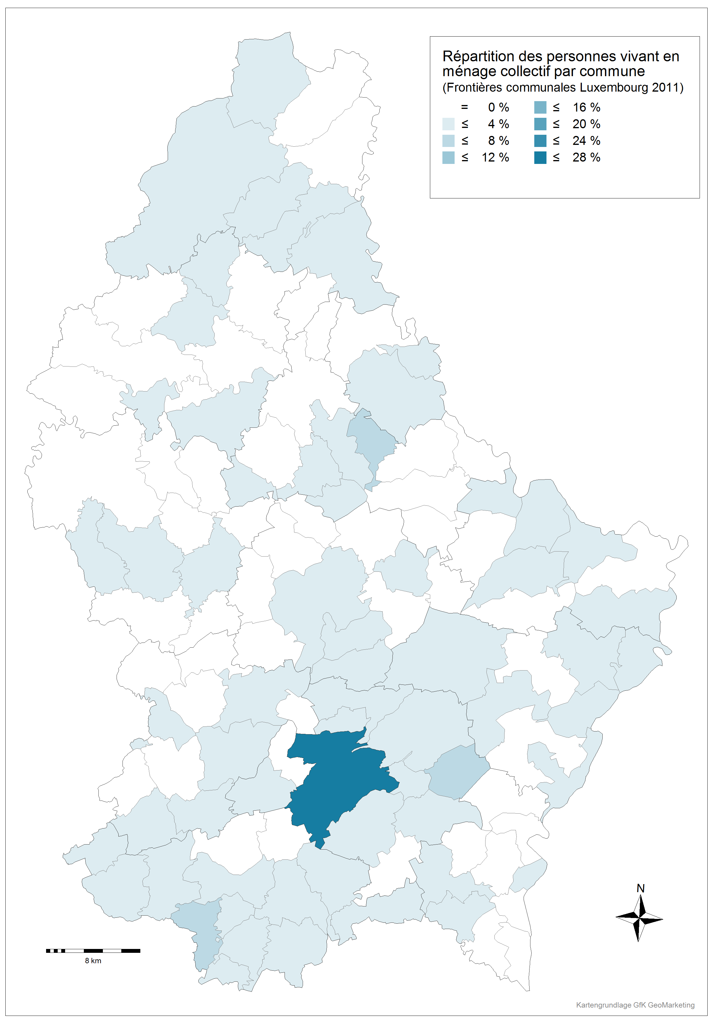
Part des personnes vivant en ménage collectif par rapport au total de la population vivant en ménage collectif selon les communes
Source : STATEC - RP2011

Commune | Nombre | Pourcentage

Luxembourg | 2251 | 24.8%
Diekirch | 706 | 7.8% |  | Frequency | Percent | Valid Percent | Cumulative Percent
Esch-Alzette | 446 | 4.9% | Luxembourg-Ville | 2251 | 24.8 | 24.8 | 24.8
Schuttrange | 439 | 4.8% | Capellen | 332 | 3.7 | 3.7 | 28.5
Mersch | 303 | 3.3% | Esch | 1727 | 19.0 | 19.0 | 47.5
Dudelange | 262 | 2.9% | Luxembourg-Campagne | 1183 | 13.0 | 13.0 | 60.5
Ettelbruck | 250 | 2.8% | Mersch | 443 | 4.9 | 4.9 | 65.4
Bettembourg | 248 | 2.7% | Clervaux | 304 | 3.4 | 3.4 | 68.8
Hesperange | 243 | 2.7% | Diekirch | 1111 | 12.2 | 12.2 | 81.0
Echternach | 213 | 2.3% | Redange | 193 | 2.1 | 2.1 | 83.1
Clervaux | 191 | 2.1% | Wiltz | 192 | 2.1 | 2.1 | 85.3
Pétange | 184 | 2.0% | Vianden | 132 | 1.5 | 1.5 | 86.7
Remich | 169 | 1.9% | Echternach | 323 | 3.6 | 3.6 | 90.3
Niederanven | 167 | 1.8% | Grevenmacher | 522 | 5.8 | 5.8 | 96.0
Mondorf | 166 | 1.8% | Remich | 360 | 4.0 | 4.0 | 100.0
Bascharage | 154 | 1.7% | Total | 9073 | 100.0 | 100.0
Bertrange | 149 | 1.6%
Manternach | 146 | 1.6%
Mamer | 136 | 1.5%
Schifflange | 133 | 1.5% |  | Frequency | Percent | Valid Percent | Cumulative Percent
Steinsel | 130 | 1.4% | LUXEMBOURG | 5936 | 65.4 | 65.4 | 65.4
Grevenmacher | 126 | 1.4% | DIEKIRCH | 1932 | 21.3 | 21.3 | 86.7
Differdange | 124 | 1.4% | GREVENMACHER | 1205 | 13.3 | 13.3 | 100.0
Vianden | 123 | 1.4% | Total | 9073 | 100.0 | 100.0
Lorentzweiler | 122 | 1.3%
Sanem | 121 | 1.3%
Erpeldange | 120 | 1.3%
Wiltz | 118 | 1.3%
Betzdorf | 114 | 1.3%
Rumelange | 103 | 1.1%
Redange | 100 | 1.1%
Junglinster | 87 | 1.0%
Useldange | 81 | 0.9%
Wincrange | 53 | 0.6%
Frisange | 48 | 0.5%
Consdorf | 42 | 0.5%
Mertert | 42 | 0.5%
Kayl | 38 | 0.4%
Neunhausen | 35 | 0.4%
Heiderscheid | 33 | 0.4%
Mompach | 30 | 0.3%
Hosingen | 29 | 0.3%
Mertzig | 29 | 0.3%
Contern | 26 | 0.3%
Dalheim | 25 | 0.3%
Beaufort | 23 | 0.3%
Walferdange | 21 | 0.2%
Steinfort | 20 | 0.2%
Munshausen | 20 | 0.2%
Mondercange | 16 | 0.2%
Berdorf | 15 | 0.2%
Kehlen | 13 | 0.1%
Ell | 12 | 0.1%
Lintgen | 11 | 0.1%
Troisvierges | 11 | 0.1%
Dippach | 9 | 0.1%
Tandel | 9 | 0.1%
Sandweiler | 8 | 0.1%
Larochette | 7 | 0.1%
Wormeldange | 7 | 0.1%
Schieren | 6 | 0.1%
Eschweiler | 6 | 0.1%
Roeser | 4 | 0.0%
Total | 9073 | 100.0%

